Planilha1
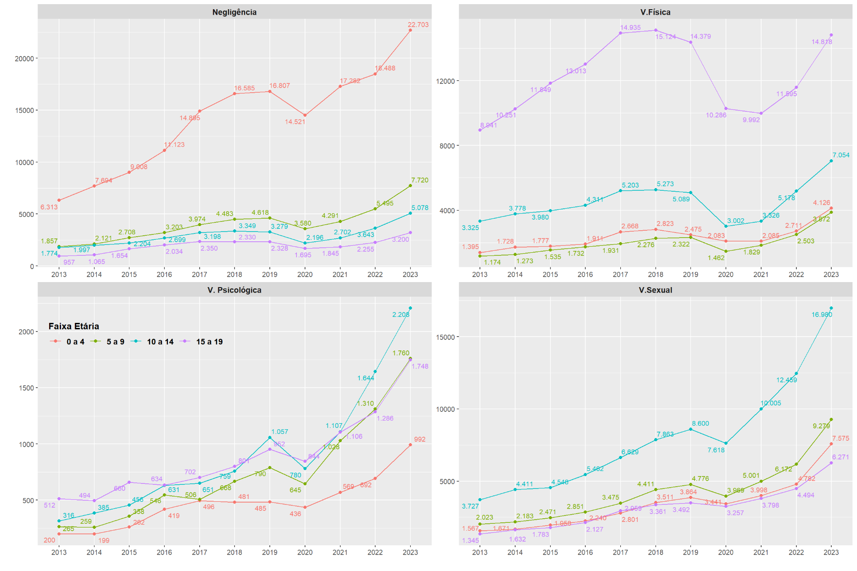
Gráfico 4.7 Brasil: Número de crianças e adolescentes vítimas por tipo de violência e faixa etária (2013 a 2023)
 | Violência Física
 | fxet_eca | 2013 | 2014 | 2015 | 2016 | 2017 | 2018 | 2019 | 2020 | 2021 | 2022 | 2023
 | 0 a 4 | 1395 | 1728 | 1777 | 1911 | 2668 | 2823 | 2475 | 2083 | 2085 | 2711 | 4126
 | 5 a 9 | 1174 | 1273 | 1535 | 1732 | 1931 | 2276 | 2322 | 1462 | 1829 | 2503 | 3872
 | 10 a 14 | 3325 | 3778 | 3980 | 4311 | 5203 | 5273 | 5089 | 3002 | 3326 | 5178 | 7054
 | 15 a 19 | 8941 | 10251 | 11849 | 13013 | 14935 | 15124 | 14379 | 10286 | 9992 | 11595 | 14818

 | Violência Sexual
 | fxet_eca | 2013 | 2014 | 2015 | 2016 | 2017 | 2018 | 2019 | 2020 | 2021 | 2022 | 2023
 | 0 a 4 | 1567 | 1671 | 1958 | 2240 | 2801 | 3511 | 3864 | 3441 | 3998 | 4782 | 7575
 | 5 a 9 | 2023 | 2183 | 2471 | 2851 | 3475 | 4411 | 4776 | 3969 | 5001 | 6172 | 9279
 | 10 a 14 | 3727 | 4411 | 4546 | 5462 | 6629 | 7863 | 8600 | 7618 | 10005 | 12459 | 16980
 | 15 a 19 | 1345 | 1632 | 1783 | 2127 | 2959 | 3361 | 3492 | 3257 | 3798 | 4494 | 6271

 | Violência Psicológica
 | fxet_eca | 2013 | 2014 | 2015 | 2016 | 2017 | 2018 | 2019 | 2020 | 2021 | 2022 | 2023
 | 0 a 4 | 200 | 199 | 262 | 419 | 496 | 481 | 485 | 436 | 569 | 692 | 992
 | 5 a 9 | 265 | 259 | 358 | 546 | 506 | 668 | 790 | 645 | 1028 | 1310 | 1760
 | 10 a 14 | 316 | 385 | 456 | 631 | 651 | 759 | 1057 | 780 | 1107 | 1644 | 2208
 | 15 a 19 | 512 | 494 | 660 | 634 | 702 | 801 | 952 | 844 | 1106 | 1286 | 1748

 | Negligência
 | fxet_eca | 2013 | 2014 | 2015 | 2016 | 2017 | 2018 | 2019 | 2020 | 2021 | 2022 | 2023
 | 0 a 4 | 6313 | 7694 | 9008 | 11123 | 14895 | 16585 | 16807 | 14521 | 17282 | 18488 | 22703
 | 5 a 9 | 1857 | 2121 | 2708 | 3203 | 3974 | 4483 | 4618 | 3580 | 4291 | 5495 | 7720
 | 10 a 14 | 1774 | 1997 | 2204 | 2699 | 3198 | 3349 | 3279 | 2196 | 2702 | 3643 | 5078
 | 15 a 19 | 957 | 1065 | 1654 | 2034 | 2350 | 2330 | 2328 | 1695 | 1845 | 2255 | 3200

Fonte: Sinan/MS. Elaboração: Diest/Ipea e FBSP. Nota: Microdados do Sinan referentes a 2023 são preliminares e foram coletados em fevereiro de 2025.

